PARTE 2
Otra de las actividades a desempeñar es el desarrollo de empaques de productos, en dichos empaques se deben colocar "claims", es decir declaraciones simples y cortas que permitan al consumidor conocer los principales beneficios, atributos y diferenciadores del producto vs el de la competencia. A continuación se observa el nuevo biberón INFANTI que tiene como característica principal una mamila anticólicos que gracias a su tecnología libera el aire generado por el bebé al succionar. Realizar una propuesta de 5 Claims a comunicar en el empaque del producto considerando la ventaja competitiva anterior y los atributos observables en la imagen.

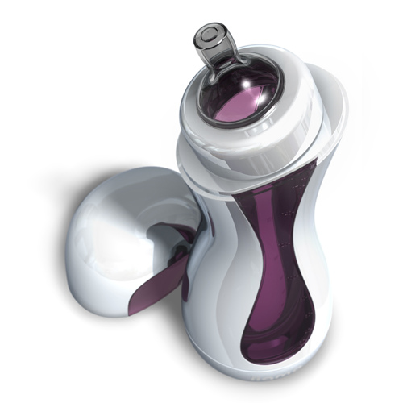

 | 1.-
 | 2.-
 | 3.-
 | 4.-
 | 5.-

